HOJA
REPORTE FOTOGRAFICO DE BEBEDEROS

FECHA | 13-Nov-17 | NO. DE PRUEBA Y HORA | 02 9:40 HRS
NOMBRE DE LA ESCUELA | JARDIN DE NIÑOS MELCHOR OCAMPO
CCT | 13DJN0056M
LOCALIDAD | TEPEAPULCO
MUNICIPIO | TEPEAPULCO

FOTOS

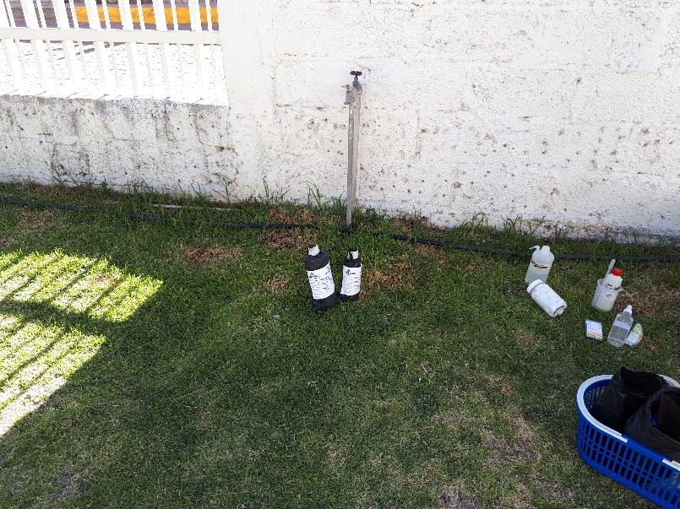

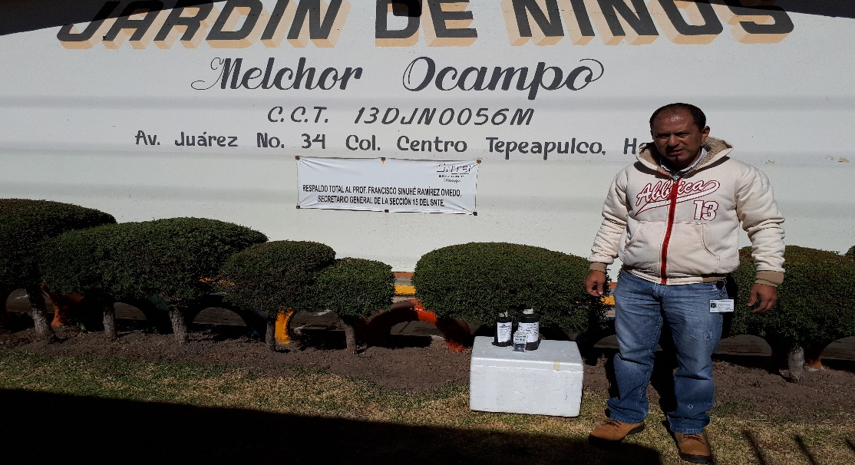

ELABORO: ING JOSE VARGAS RODRIGUEZ RESIDENTE DE OBRA

